Valor de Mercado
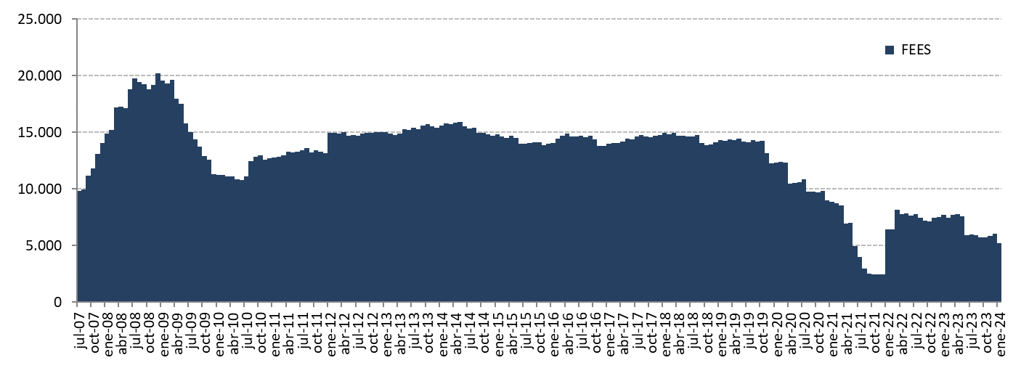
Variación del valor de mercado | 2007 | 2008 | 2009 | 2010 | 2011 | 2012 | 2013 | 2014 | 2015 | 2016 | 2017 | 2018 | 2019 | 2020 | 2021 | 2022 | 2023 |  |  |  |  |  | 2024 | Desde el inicio(1)
(MM US$) |  |  |  |  |  |  |  |  |  |  |  |  |  |  |  |  | T1 | T2 | T3 | Octubre | Noviembre | Diciembre | Enero
Valor de mercado inicial | 0.00 | 14,032.61 | 20,210.68 | 11,284.78 | 12,720.10 | 13,156.64 | 14,997.52 | 15,419.13 | 14,688.82 | 13,966.28 | 13,772.06 | 14,738.82 | 14,133.85 | 12,233.41 | 8,955.24 | 2,457.20 | 7,514.18 | 7,700.69 | 5,932.60 | 5,740.11 | 5,688.38 | 5,864.48 | 6,030.11 | 0.00
Aportes | 13,100.00 | 5,000.00 | 0.00 | 1,362.33 | 0.00 | 1,700.00 | 603.39 | 0.00 | 0.00 | 0.00 | 0.00 | 0.00 | 0.00 | 0.00 | 0.00 | 5,997.70 | 0.00 | 0.00 | 0.00 | 0.00 | 0.00 | 0.00 | 0.00 | 27,763.41
Retiros | 0.00 | 0.00 | -9,277.71 | -150.00 | 0.00 | 0.00 | 0.00 | -498.93 | -463.88 | -462.29 | 0.00 | -541.58 | -2,563.89 | -4,090.00 | -6,196.78 | -0.05 | 0.00 | -1,640.53 | 0.00 | 0.00 | 0.00 | 0.00 | -800.00 | -26,685.64
Interés devengado | 326.15 | 623.95 | 404.27 | 227.63 | 236.99 | 201.89 | 184.10 | 188.28 | 167.08 | 161.56 | 153.01 | 166.92 | 171.28 | 95.44 | 34.99 | 52.87 | 25.32 | 30.29 | 28.10 | 10.23 | 13.13 | 14.61 | 13.59 | 3,531.67
Ganancias (pérdidas) de capital | 606.81 | 556.08 | -50.83 | -3.51 | 200.71 | -59.71 | -363.71 | -416.97 | -422.87 | 109.12 | 816.56 | -227.51 | 495.33 | 719.26 | -334.07 | -992.00 | 161.68 | -157.60 | -220.36 | -61.91 | 163.12 | 151.27 | -56.80 | 612.10
Costos de Adm., custodia y otros (2) | -0.35 | -1.96 | -1.62 | -1.13 | -1.16 | -1.30 | -2.17 | -2.69 | -2.87 | -2.61 | -2.80 | -2.82 | -3.17 | -2.86 | -2.18 | -1.53 | -0.48 | -0.24 | -0.23 | -0.05 | -0.15 | -0.25 | -0.05 | -34.68
Valor de mercado final | 14,032.61 | 20,210.68 | 11,284.78 | 12,720.10 | 13,156.64 | 14,997.52 | 15,419.13 | 14,688.82 | 13,966.28 | 13,772.06 | 14,738.82 | 14,133.85 | 12,233.41 | 8,955.24 | 2,457.20 | 7,514.18 | 7,700.69 | 5,932.60 | 5,740.11 | 5,688.38 | 5,864.48 | 6,030.11 | 5,186.86 | 5,186.86
(1) El FEES fue creado al refundir en un solo fondo los recursos adicionales de estabilización de los ingresos fiscales a los que se refiere el Decreto Ley N° 3.653, de 1981 y los del Fondo de Compensación para los ingresos del Cobre, recibiendo su primer aporte el 6 de marzo de 2007.
(2) Incluye costos asociados a asesorías y otros.

Por clase de activo | 2007 | 2008 | 2009 | 2010 | 2011 | 2012 | 2013 | 2014 | 2015 | 2016 | 2017 | 2018 | 2019 | 2020 | 2021 | 2022 | 2023 |  |  |  |  |  | 2024
(MM US$) |  |  |  |  |  |  |  |  |  |  |  |  |  |  |  |  | T1 | T2 | T3 | Octubre | Noviembre | Diciembre | Enero
Mercado monetario(1) | 4,216.29 | 5,957.12 | 3,373.66 | 3,773.50 | 3,939.33 | 4,488.14 | 5,107.57 | 4,934.76 | 4,766.70 | 4,622.49 | 4,976.47 | 4,777.23 | 4,148.52 | 3,122.23 | 907.94 | 2,807.79 | 2,826.33 | 2,189.91 | 2,064.51 | 2,049.05 | 598.27 | 604.96 | 523.61
Bonos soberanos | 9,323.73 | 13,583.62 | 7,508.85 | 8,501.34 | 8,755.83 | 9,987.37 | 8,524.08 | 8,099.28 | 7,720.56 | 7,531.68 | 8,045.82 | 7,938.70 | 6,716.23 | 5,058.33 | 1,456.83 | 4,434.75 | 4,587.17 | 3,516.91 | 3,464.48 | 3,428.02 | 4,167.93 | 4,280.58 | 3,677.90
Bonos soberanos indexados a inflación | 492.59 | 669.93 | 402.27 | 445.26 | 461.48 | 522.01 | 541.64 | 512.29 | 489.36 | 478.50 | 514.58 | 488.36 | 429.81 | 312.17 | 91.94 | 271.64 | 287.19 | 225.78 | 211.13 | 211.31 | 226.06 | 233.63 | 205.22
MBS de Agencias de EE.UU.(2) | 0.00 | 0.00 | 0.00 | 0.00 | 0.00 | 0.00 | 0.00 | 0.00 | 0.00 | 0.00 | 0.00 | 0.00 | 0.00 | 0.00 | 0.00 | 0.00 | 0.00 | 0.00 | 0.00 | 0.00 | 872.23 | 910.94 | 780.14
Acciones(3) | 0.00 | 0.00 | 0.00 | 0.00 | 0.00 | 0.00 | 1,245.83 | 1,142.49 | 989.65 | 1,139.39 | 1,201.95 | 929.55 | 938.84 | 462.51 | 0.48 | 0.00 | 0.00 | 0.00 | 0.00 | 0.00 | 0.00 | 0.00 | 0.00
Valor de mercado | 14,032.61 | 20,210.68 | 11,284.78 | 12,720.10 | 13,156.64 | 14,997.52 | 15,419.13 | 14,688.82 | 13,966.28 | 13,772.06 | 14,738.82 | 14,133.85 | 12,233.41 | 8,955.24 | 2,457.20 | 7,514.18 | 7,700.69 | 5,932.60 | 5,740.11 | 5,688.38 | 5,864.48 | 6,030.11 | 5,186.86
(1) Incluye letras soberanas y mercado monetario bancario.
(2) El 2 de noviembre de 2023 se comenzó a invertir en MBS de Agencias de EE.UU.
(3) UBS termina la gestión de acciones el 27 de septiembre de 2021.

Por tipo de exposición crediticia | 2007 | 2008 | 2009 | 2010 | 2011 | 2012 | 2013 | 2014 | 2015 | 2016 | 2017 | 2018 | 2019 | 2020 | 2021 | 2022 | 2023 |  |  |  |  |  | 2024
(MM US$) |  |  |  |  |  |  |  |  |  |  |  |  |  |  |  |  | T1 | T2 | T3 | Octubre | Noviembre | Diciembre | Enero
Soberana | 9,283.19 | 16,617.20 | 8,913.96 | 10,112.22 | 10,949.50 | 12,746.00 | 11,450.71 | 9,773.08 | 9,780.39 | 9,492.27 | 10,125.91 | 10,025.86 | 8,532.19 | 7,011.37 | 2,425.06 | 7,246.92 | 7,475.59 | 5,923.63 | 5,815.88 | 5,687.42 | 4,980.90 | 5,120.67 | 4,414.34
Bancaria(1) | 4,216.29 | 3,593.47 | 2,370.82 | 2,607.88 | 2,207.14 | 2,251.52 | 2,722.58 | 3,773.24 | 3,196.23 | 3,140.40 | 3,410.96 | 3,178.43 | 2,762.37 | 1,481.36 | 31.65 | 267.26 | 225.10 | 8.97 | -75.76 | 0.96 | 11.76 | 6.33 | -4.26
MBS de Agencias de EE.UU.(2) | 0.00 | 0.00 | 0.00 | 0.00 | 0.00 | 0.00 | 0.00 | 0.00 | 0.00 | 0.00 | 0.00 | 0.00 | 0.00 | 0.00 | 0.00 | 0.00 | 0.00 | 0.00 | 0.00 | 0.00 | 871.83 | 903.12 | 776.78
Acciones(3) | 0.00 | 0.00 | 0.00 | 0.00 | 0.00 | 0.00 | 1,245.83 | 1,142.49 | 989.65 | 1,139.39 | 1,201.95 | 929.55 | 938.84 | 462.51 | 0.48 | 0.00 | 0.00 | 0.00 | 0.00 | 0.00 | 0.00 | 0.00 | 0.00
Valor de mercado | 14,032.61 | 20,210.68 | 11,284.78 | 12,720.10 | 13,156.64 | 14,997.52 | 15,419.13 | 14,688.82 | 13,966.28 | 13,772.06 | 14,738.82 | 14,133.85 | 12,233.41 | 8,955.24 | 2,457.20 | 7,514.18 | 7,700.69 | 5,932.60 | 5,740.11 | 5,688.38 | 5,864.48 | 6,030.11 | 5,186.86
(1) Incluye efectivo, efectivo equivalentes y transacciones no liquidadas.
(2) El 2 de noviembre de 2023 se comenzó a invertir en MBS de Agencias de EE.UU.
(3) UBS termina la gestión de acciones el 27 de septiembre de 2021.

Variación en el Valor de Mercado desde el Inicio
(MM US$)

Evolución Histórica del Valor de Mercado
(MM US$)

